JAVA基础
SE,EE |  | Java SE(标准版)、Java EE(企业版)、Java ME(微型版)
 |  | SE允许开发和部署在桌面、服务器、嵌入式环境和实时环境中使用的 Java 应用程序
 |  | EE帮助开发和部署可移植、健壮、可伸缩且安全的服务器端 Java 应用程序。Java EE 是在 Java SE 的基础上构建的，它提供 Web 服务、组件模型、管理和通信 API，可以用来实现企业级的面向服务体系结构
 |  | 简单来说的话就是： Java SE 就是做电脑上的运行软件 Java EE 就是用来做网站的 （例如JSP、Html5、CSS3）
垃圾回收 |  | JVM空闲时检查释放
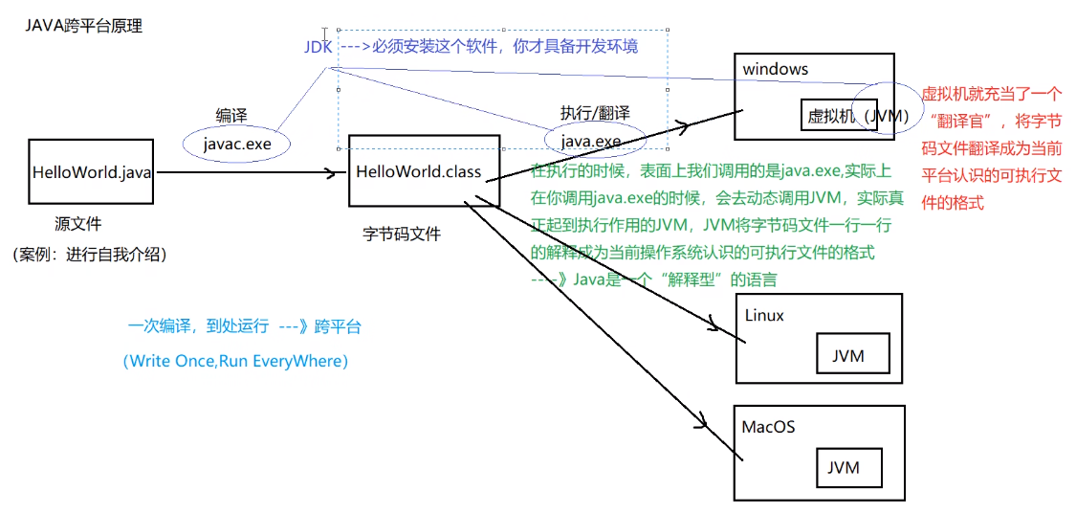
跨平台 |  | 核心是JVM虚拟机

编译运行 |  | javac test.java 生成class字节码文件 javac -d . *.java 一个包的文件都在时编译 java test 运行
jar |  | 保护class文件和一些元信息 java项目产生jar包，web项目产生war包
条件编译 |  | 通过判断条件为常量的if语句实现的。根据if判断条件的真假，编译器直接把分支为false的代码块消除。通过该方式实现的条件编译，必须在方法体内实现，而无法在正整个Java类的结构或者类的属性上进行条件编译 final boolean DEBUG = true; //通过final常量实现 if(DEBUG) { xxxxxx}
环境变量 |  | classpath: 运行时都会去该路径找class路径，因此可在任意路径运行 JAVA_HOME: jdk目录
 |  | classpath:这种前缀的路径指target的WEB-INF/classes/目录的路径，该目录中存：资源文件，src目录编译文件 例： classpath: xxx.properties
文档注释 |  | /** 文档注释 @author @version xxxxxxx */
 |  | /** 文档中方法注释 @param name 姓名 @param age 年龄 */
 |  | javadoc对文档注释进行解析，生成说明文档 javadoc -d myHello -author -version Hello.java
反编译 |  | class变java jd-gui.exe
JDK,JRE和JVM |  | JDK:JAVA开发工具包，面向开发者 JRE：JAVA运行环境，面向用户 JVM：JAVA虚拟机

常用包 | lang | 核心类，如String、Math、Sytem和Thread类等，使用这个包无需使用import语句导入，系统会自动导入这个包中的所有类
 | util | 工具类/接口和集合框架类/接口。如Arrays和List、Set等。国际化，随机数，正则，读写压缩包文件
 | net | 网络编程相关的类/接口
 | io | 输入/输出编程相关的类/接口
 | text | 处理文本、日期、数字和消息的类和接口
 | sql | JDBC数据库编程的相关类/接口
 | awt | 构建图形用户界面(GUI)程序
 | javax.swing | 新界面包，用于构建平台无关的GUI程序
 | javax | 以javax开头的包都是扩展包
包 | package | 1.功能相似或相关的类或接口组织在同一个包中，方便类的查找和使用 2.同一个包中的类名字是不同的，不同的包中的类的名字是可以相同的，当同时调用两个不同包中相同类名的类时，应该加上包名加以区别。因此，包可避免名字冲突 3.包声明应该在源文件的第一行，每个源文件只能有一个包声明
 |  | 导入包内成员：import package1[.package2…].(classname|*); 两个类在同一个包中，一个使用另一个，可不用import

bean | 一种规范 | 1、所有属性为private 2、提供默认构造方法 3、提供getter和setter 4、实现serializable接口
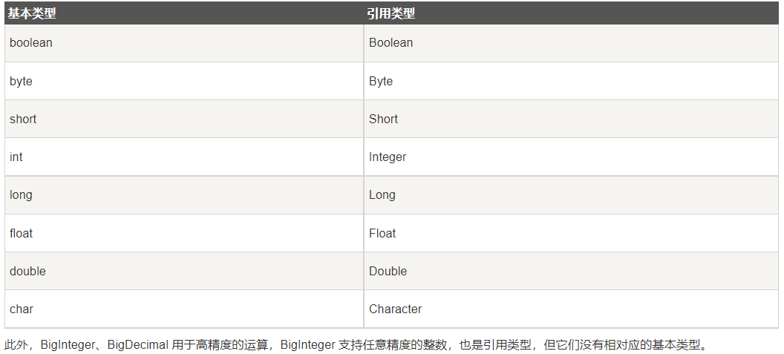
基本类型 | byte | 占用1字节，-128~127
 | short
 | int | 整数默认类型
 | long | 1000L，注意加L
 | float | 100.1F，注意加F
 | double | 浮点数默认类型
 | boolean
 | char | Unicode字符集
 | String | 引用数据类型,注意对比用equals
 |  | String转数值 Integer.parseInt(str) 整数转int Douuble.parseDouble(str) 浮点数转double
 |  | 数值转String String.valueOf(i) Integer.toString(i) i+""
 | 类型转换 | 在进行父类向子类的转换时，一个好的习惯是通过instanceof运算符来判断父类变量是否是该子类的一个实例，否则在运行时会抛出运行异常ClassCastException，表示类转换异常
枚举 | enum | 1) 枚举可以实现一个或多个接口（Interface） 2) 可以定义新的变量 3) 可以定义新的方法 4) 可以定义根据具体枚举值而相异的类 public enum Season { SPRING, SUMMER, AUTUMN, WINER; //从0开始递增 //或者 SPRING(1), SUMMER(2), AUTUMN(3), WINTER(4); //Mon("Monday"),Tue("Tuesday"),Wed("Wednesday") }
 |  | 迭代：for (Season myVar : Season.values())
自动装箱与拆箱 |  | Java自动将原始类型值转换成对应的对象，比如将int的变量转换成Integer对象，这个过程叫做装箱，反之将Integer对象转换成int类型值，这个过程叫做拆箱
 | 自动装箱 | int i = 10; Integer n = i;
 | 自动拆箱 | Integer i = 10; int n = i;
传参 | 基本类型 | int,double,char等。传值，实参不跟着变。 基本类型变为引用传参：改为数组或者封装到自定义类
 | 引用类型 | String,数组，类的对象。引用传参，传内存地址，改形参会使实参同步改变
 | 参数长度可变 | int getX(String id, int…grades) //用…表示可以传入多个相同类型参数 grades.length获取具体个数
类 |  | 一个java文件可以包含多个java类，但是只能包含一个public类，并且public类的类名必须与java文件名相同
 | private | 子类不能直接访问私有父类成员，需要通过父类提供的公有函数访问
 | public
 | protected | 不能修饰类（内部类除外），接口及接口的成员变量和成员方法不能声明为 protected 子类与基类在同一包中：被声明为 protected 的变量、方法和构造器能被同一个包中的任何其他类访问； 子类与基类不在同一包中：那么在子类中，子类实例可以访问其从基类继承而来的protected方法，而不能访问基类实例的protected方法。
 | 包访问权限 | 没有任何修饰符的权限就是包访问权限，当前包的所有类都可以访问这个成员，如表中所示，对于本包之外的类，这个成员就变成了private，访问不了
 | 访问权限 | public、protected、包访问权限(默认)、private，如果省略了访问修饰符，那默认访问权限为包访问权限。 四种权限从最大权限到最小权限分别是： public > protected > 包访问权限> private
 | 匿名对象 | 只使用一次或者少数的几次 例如：System.out.println("xxx:" + new Student().getX())
 | 内部类 | 可以方法外部类所有成员与方法（包括private）
 | 构造函数 | 啥都不写（java中允许不写出默认构造函数)则类中默认有一个不传参的构造函数
 | Object类 | java所有类都从Object继承，未指定父类的自定义类默认从java.lang.Object类继承 getClass：返回当前对象所属类
 | static | 静态方法： 只能访问静态成员
 |  | 静态初始化器，类加载到内存时系统自动调用，先于构造方法执行 static{ 对static对象初始化; }
final |  | 常量 修饰类不能被继承 常量成员在定义时赋值，或者在构造函数或静态初始化器 引用的指向不能改变 方法不能被重写
继承 | extends | 子类只能继承于一个父类，super表示父类 class child extends parent{} @Override，可选的注解 表示重写方法，重写是被会有提示
 | instanceof | 判断某个对象是否为某类/子类的一个实例 if(p instanceof Student)
抽象类 | abstract | 抽象类。包含正常成员，方法，abstract修饰的方法。子类必须实现抽象方法 public abstract int getX();
接口 | interface | 包含常量public static final以及抽象方法，默认方法public default（可定义具体实现），接口类中允许省略修饰符 不能使用private，不能用new创建接口对象
 |  | 实现类：可以继承多个接口，必须实现所有抽象方法，否则加abstract变为抽象类 class XXX implements inter1, inter2…，
 | 函数式接口 | 有且仅有一个抽象方法，但是可以有多个非抽象方法的接口。 函数式接口可以被隐式转换为 lambda 表达式。 @FunctionalInterface //@FunInterface 只能修饰接口,告诉编译器检查这个接口，保证该接口只能包含一个抽象方法，否则就会编译出错 interface GreetingService { void sayMessage(String message); }
字符串处理 | String | String 是不可变的对象，每次对 String 类型进行改变的时候，都会生成一个新的 String 对象，然后将指针指向新的 String 对象，所以经常改变内容的字符串最好不要用 String ，因为每次生成对象都会对系统性能产生影响，特别当内存中无引用对象多了以后， JVM 的 GC 就会开始工作，性能就会降低 线程安全
 |  | 当我们使用双引号创建一个字符串时，如下，JVM 首先在字符串池中寻找具有相同值的字符串。 String str1 = "ABC"; 如果找到了，它将返回字符串池中的字符串对象的引用。否则，它会在字符串池中创建字符串对象并返回引用。JVM 通过在不同的线程中使用相同的字符串，节省了大量的内存。 如果使用 new 运算符创建字符串，则会在堆中创建它。
 | StringBuffer | 要频繁对字符串内容进行修改，出于效率考虑最好用StringBuffer，想转 String 类型，调用toString()方法 线程安全
 | StringBuilder | 可修改，不是线程安全，速度更快
 | 使用策略 | （1）基本原则：如果要操作少量的数据，用String ；单线程操作大量数据，用StringBuilder ；多线程操作大量数据，用StringBuffer。 （2）不要使用String类的"+"来进行频繁的拼接，因为那样的性能极差的，应该使用StringBuffer或StringBuilder类，这在Java的优化上是一条比较重要的原则。

数组 | 定义 | int[] myArray = new int[5]; 只决定数组元素的长度，系统分配元素初始值。实例化后填充默认值：char空格，String空值null，boolean为false String[] names = new String[]{"张三","李四","王五"}； String[] books = {"射雕英雄传","天龙八部","笑傲江湖"}； 手动初始值，系统决定大小
 | 二维数组 | int[][] myArray = new int[4][2] 注意允许各一维数组具有不同长度，例： int[] a = new int[3]; int[] b = new int[5]; int[][] x = new int[2][]; x[0] = a; x[1] = b;
 | 复制 | 1.array.clone() 2.System.arraycopy()
 | 遍历 | for(int temp: array) for(xxx;array.length; xxxx) for(int[] a: array{for(int temp: a){ } } 二维数组
 | 其他操作 | java.util.Arrays类中定义
重载需要注意 |  | public static void method(List<String> list) { System.out.println("invoke method(List<String> list)"); } public static void method(List<Integer> list) { System.out.println("invoke method(List<Integer> list)"); } 参数List和List编译之后都被擦除了，变成了一样的原生类型List，擦除动作导致这两个方法的特征签名变得一模一样

集合Collection
List | ArrayList | 基于动态数组实现，支持随机访问，注意只能使用引用数据类型(Integer,Double,String,数组等),不能是基本类型，存多种类型用Object ArrayList<Integer> list = new ArrayList<Integer>(); 声明 list.add(7); 添加 list.get(1); 访问
 | vector | 和 ArrayList 类似，但它是线程安全的 开销就比 ArrayList 要大，访问速度更慢。最好使用 ArrayList 而不是 Vector，因为同步操作完全可以由程序员自己来控制 Vector 每次扩容请求其大小的 2 倍（也可以通过构造函数设置增长的容量），而 ArrayList 是 1.5 倍
 | LinkedList | 基于双向链表实现，只能顺序访问，比ArrayList添加删除效率高，查找效率低。LinkedList 还可以用作栈、队列和双向队列。
 | PriorityQueue | 基于堆结构实现，可以用它来实现优先队列
Set | TreeSet | 有序set，用红黑树实现，查找logN
 | HashSet | 无序set，用哈希表实现，查找1，不是线程安全的
Queue |  | add， poll
Map | TreeMap | 基于红黑树实现
 | HashMap | 基于哈希表实现，用拉链法来解决冲突 put,,,,get 遍历:1.只获取key用keySet()，只获取value用values() 2.for (Map.Entry<Integer, Integer> entry : map.entrySet()) { System.out.println("Key = " + entry.getKey() + ", Value = " + entry.getValue());} 3.Iterator<Map.Entry<Integer, Integer>> entries = map.entrySet().iterator(); while (entries.hasNext())
 | HashTable | 和 HashMap 类似，但它是线程安全的，这意味着同一时刻多个线程同时写入 HashTable 不会导致数据不一致。它是遗留类，不应该去使用它，而是使用 ConcurrentHashMap 来支持线程安全，ConcurrentHashMap 的效率会更高，因为 ConcurrentHashMap 引入了分段锁
 | LinkedHashMap | 使用双向链表来维护元素的顺序，顺序为插入顺序或者最近最少使用（LRU）顺序
容器算法 |  | 在Collections类中，java.util.Collections
集合遍历 | forEach | Java 8 为所有集合新增的方法。该方法定义在 java.lang.Iterable 接口 例：items.forEach((k,v)->{System.out.println("Item : " + k + " Count : " + v)} ); 传入lambda

异常处理 |  | 顶层父类java.lang.Throwable，分Exception与Error分支
 |  | Exception常用方法：toString，printStackTrace
 | 处理异常 | try{ } catch(Exception ex){ ex.toString()... } finally{ }
 | 抛出异常 | throw new XXXXException(); throws： 跟在方法声明语句后，可写多个，表示可能会抛出哪些异常 注意：throws抛出异常时，它的上级（调用者）也要申明抛出异常或者捕获，不然编译报错。而throw的话，可以不申明或不捕获但编译器不会报错
 | 断言assert | assert关键字从JAVA SE 1.4 引入的，为避免和老版本代码中使用了assert关键字导致错误，执行时默认是不启动断言检查的（所有的断言语句都将忽略） 如果要开启断言检查，则需要用开关-enableassertions或-ea来开启 assert a == b; assert a != b : "ThinkWon";
输入输出IO | 基本类 | java.io InputStream，OutputStream，用于处理二进制数据，常用FileInputStream，FileOutputStream Reader，Writer，处理字符流，用于文本文件常用FileReader，FileWriter
 | 控制台输出 | System.out(System中的一个静态PrintStream常量对象)， System.in，System.err
 | File类 | 创建文件createNewFile，文件夹mkdir/mkdirs，读取目录下有哪些文件(list)，删除文件/目录（要确保里面没有文件，否则失败），判断是文件还是目录isDirectory，重命名
 | FileReader | 注意放到try中处理，或者函数声明后加throws，交给上一级处理
 | FileWriter | close与flush区别： close:关闭流资源，但是关闭之前会刷新一次内部的缓冲中的数据。将数据刷到目的地中去。和flush区别：flush 刷新后，流可以继续使用，close刷新后，将流关闭。
 | 对象序列化 | 序列目标类要实现io.Serializable接口，用transient关键字标记不需要序列化的属性 ObjectOutputStream，ObjectInputStream装入这个类实例

数据库 | JDBC | 为多种关系数据库提供统一访问，使Java语言程序可以执行SQL语句操作数据库。JDBC通过数据库厂商提供的JDBC驱动程序建立与数据库的连接
 | 处理流程 | 连接数据源，如：数据库。 Class.forName("org.sqlite.JDBC"); // 要求JVM查找并加载指定的类，此处加载JDBC驱动 Connection c = DriverManager.getConnection("jdbc:sqlite:test.db"); 为数据库传递指令。 Statement stmt = conn.createStatement(); 或者PreparedStatement ptmt = conn.prepareStatement(sql); stmt.executeUpdate(sql); //插入更新删除 ResultSet rs = stmt.executeQuery( "SELECT * FROM COMPANY;" ); //查找 c.commit(); //提交事务 conn.setAutoCommit(false)设置为手动提交，默认的是自动提交 处理数据库响应并返回的结果。
 | 常用类 | DriverManager:管理JDBC驱动，获取Connection接口对象 SQLException Connection:创建数据库连接对象，访问之前要先连接 Statement：执行SQL语句的工具接口 ResultSet：创建结果集对象
 |  | 批量处理语句：addBatch(sql) executeBatch();
 |  | 事务：JDBC事务默认是开启的，并且是自动提交 setAutoCommit(true)：每次操作都会被认为是一个事务并且自动提交 设置事务隔离级别: java.sql.Connection#setTransactionIsolation

线程 | 创建 | 通过实现 Runnable 接口（最简单） 1.实现 Runnable 接口，重写run() 2.主函数中实例化Thread，将Runnable对象传入 或者 1.实现 Runnable 接口，重写run() run()可以调用其他方法，使用其他类，并声明变量，就像主线程一样 2.实例化一个Thread(Runnable threadOb,String threadName);对象 3.启动线程对象 t.start ();
 |  | 通过继承 Thread 类 1.创建一个新的类，该类继承 Thread 类 2.重写run() (Thread类的run实际上在调用Runnable成员去run) 3.start()
 |  | 通过 Callable 和 Future 创建线程 1. 创建 Callable 接口的实现类，并实现 call() 方法，该 call() 方法将作为线程执行体，并且有返回值。 2. 创建 Callable 实现类的实例，使用 FutureTask 类来包装 Callable 对象，该 FutureTask 对象封装了该 Callable 对象的 call() 方法的返回值。 3. 使用 FutureTask 对象作为 Thread 对象的 target 创建并启动新线程。 4. 调用 FutureTask 对象的 get() 方法来获得子线程执行结束后的返回值。
 | 常用方法 | join，暂定当前线程执行，直到调用join方法的线程执行结束 sleep，阻塞一段时间，不释放互斥锁 yield，暂停，变为就绪状态，让给优先级相同或更高的
 | 同步 | synchronized修饰某方法，使其变为临界区 1.修饰run() 2.在run内部，使用synchronized(this){ }, 得到同步代码块。判断条件前后各一次，防止有多个线程同时通过第一次检查
 |  | ReentrantLock类 (在java.util.concurrent.locks包内) lock.lock()或tryLock()加锁 if(lock.tryLock()){ try{} finally { lock.unlock(); } }
 |  | synchronized是Java中的关键字，是一种同步锁。它修饰的对象有以下几种： 1. 修饰一个代码块，被修饰的代码块称为同步语句块，其作用的范围是大括号{}括起来的代码，作用的对象是调用这个代码块的对象； 2. 修饰一个方法，被修饰的方法称为同步方法，其作用的范围是整个方法，作用的对象是调用这个方法的对象； 3. 修改一个静态的方法，其作用的范围是整个静态方法，作用的对象是这个类的所有对象； 4. 修改一个类，其作用的范围是synchronized后面括号括起来的部分，作用的对象是这个类的所有对象。
 | 通信 | wait，在synchronized方法内使用，使线程阻塞，释放互斥锁 notify, notifyAll，唤醒等待锁的线程
 | 线程池 | 通过Executors提供四种线程池 newCachedThreadPool：创建一个可缓存的无界线程池，如果线程池长度超过处理需要，可灵活回收空线程，若无可回收，则新建线程。当线程池中的线程空闲时间超过60s，则会自动回收该线程，当任务超过线程池的线程数则创建新的线程，线程池的大小上限为Integer.MAX_VALUE,可看作无限大。 newFixedThreadPool：创建一个指定大小的线程池，可控制线程的最大并发数，超出的线程会在LinkedBlockingQueue阻塞队列中等待 newScheduledThreadPool：创建一个定长的线程池，可以指定线程池核心线程数，支持定时及周期性任务的执行 newSingleThreadExecutor：创建一个单线程化的线程池，它只有一个线程，用仅有的一个线程来执行任务，保证所有的任务按照指定顺序（FIFO，LIFO，优先级）执行，所有的任务都保存在队列LinkedBlockingQueue中，等待唯一的单线程来执行任务。
 | 共享数据 | 多个线程对一个变量进行写入的时候，为了保证线程安全，一般使用者在访问共享变量的时候需要进行额外的同步措施（加锁）才能保证线程安全性。 ThreadLocal是另外一种方法，在创建一个变量后，如果每个线程对其进行访问的时候，访问的都是线程自己的变量这样就不会存在线程不安全问题。 原理：理解成HashMap，key为线程号，value为对应的数据。使用时可以直接进行get,set，不会产生干扰 例：ThreadLocal<String> threadLocal1 = new ThreadLocal<>();
注解 |  | 注解也叫元数据，即一种描述数据的数据。用于对代码进行说明，可以对包、类、接口、字段、方法参数、局部变量等进行注解
 | 用途 | 生成文档，通过代码里标识的元数据生成javadoc文档。 编译检查，通过代码里标识的元数据让编译器在编译期间进行检查验证。 编译时动态处理，编译时通过代码里标识的元数据动态处理，例如动态生成代码。 运行时动态处理，运行时通过代码里标识的元数据动态处理，例如使用反射注入实例
 | 分类 | Java自带的标准注解，包括@Override（标明重写某个方法）、@Deprecated（标明某个类或方法过时）和@SuppressWarnings（标明要忽略的警告），使用这些注解后编译器就会进行检查 元注解，元注解是用于定义注解的注解，包括@Retention（标明注解被保留的阶段）、@Target（标明注解可以使用的地方）、@Inherited（标明注解可继承）、@Documented（标明是否生成javadoc文档） 自定义注解，可以根据自己的需求定义注解
 |  | 自定义注解： @Target(ElementType.TYPE) @Retention(RetentionPolicy.RUNTIME) public @interface TestAnnotation{ int id() default 0; String msg() default ""; } 使用： @TestAnnotation(id=3, msg="hello annotation") public class Test {} 主方法中访问注解： Annotation[] annotations = Man.class.getAnnotations();
反射 |  | 在运行状态中，对于任意一个类，都能够知道这个类的所有属性和方法；对于任意一个对象，都能够调用它的任意方法和属性
 | 用途 | 反射最重要的用途就是开发各种通用框架 很多框架（比如 Spring）都是配置化的（比如Spring 通过 XML 配置模式装载 Bean），为了保证框架的通用性，他们可能根据配置文件加载不同的对象或类，调用不同的方法，这个时候就必须用到反射——运行时动态加载需要加载的对象。
 | 功能 | 在运行时判定任意一个对象所属的类 在运行时构造任意一个类的对象 在运行时判定任意一个类所具有的成员变量和方法 在运行时调用任意一个对象的方法
 | 缺点 | 性能问题：使用反射基本上是一种解释操作，JVM无法对这些代码进行优化，因此，反射操作的效率要比那些非反射操作低得多。反射机制主要应用在对灵活性和扩展性要求很高的系统框架上，对性能要求高的程序中不建议使用 安全限制：使用反射技术要求程序必须在一个没有安全限制的环境中运行 内部暴露：由于反射允许代码执行一些在正常情况下不被允许的操作（比如访问私有的属性和方法），所以使用反射可能会导致意料之外的副作用——代码有功能上的错误，降低可移植性。反射代码破坏了抽象性，因此当平台发生改变的时候，代码的行为就有可能也随着变化。
 | 反射机制相关类 | Class：代表类的实体，每个类的运行时的类型信息就是用Class对象表示的。它包含了与类有关的信息 Field：代表类的成员变量（通过反射获取私有属性，方法和构造方法时，需要进行暴力反射，设置setAccessible(true)） Method：代表类的方法 Constructor：代表类的构造方法
 | 获取Class类对象 | 1.知道该类的全路径名，获取 Class 类对象。 Class<?> classBook = Class.forName(“com.jourwon.reflect.Book”); 2.这种方法只适合在编译前就知道操作的Class。直接通过 类名.class 的方式得到，该方法最为安全可靠，程序性能更高，这说明任何一个类都有一个隐含的静态成员变量 class Class clz = Book.class; 3.使用类对象的 getClass() 方法。 Book book1 = new Book(); Class<? extends Book> book1Class = book1.getClass();
增强for循环 | 需要注意 | 1.只适合取数据，不能更改数据； 2.只用于数组，或实现Iterable接口的集合类上；set，list。
 | 不能在内部remove | for (Student stu : students) { if (stu.getId() == 2) { students.remove(stu); } } 解决：用迭代器删除(remove方法会在删除当前迭代对象的同时维护索引的一致性) Iterator<xxx> it = students.iterator(); while (it.hasNext()){ Object obj = it.next(); if (xxxx){ it.remove();
 | 对于map | for(String key : map.keySet()){ String value = map.get(key); 或者 推荐使用forEach，实际上就是封装了entrySet map.forEach((k, v) -> { }); 推荐 Entry，因为可以直接拿到key和value，不用再使用get方法来得到value，所以比keySet更加推荐使用 for(Map.Entry<String, String> entry : map.entrySet()){ String key = (String) entry.getKey(); Stringg value = (String) entry.getValue(); 或 Set<Map.Entry<String, String>> entrySet = hashMap.entrySet(); Iterator<Map.Entry<String, String>> iterator = entrySet.iterator(); while (iterator.hasNext()) { Map.Entry<String, String> entry = iterator.next();

测试 | 单元测试 | 需要包Junit @Test

POJO |  | Plain Ordinary Java Object 普通Java类，具有成员变量和getter/setter方法的类就可以称作POJO 用于数据的临时传递，它只能装在数据，作为数据存储的载体，而不具有业务逻辑处理的能力 一般在web应用程序中建立一个数据库的映射对象时，我们只能称它为POJO
javabean |  | JavaBean是一种JAVA语言写成的可重用组件。是符合一定规范编写的Java类，不是一种技术，而是一种规范。大家针对这种规范，总结了很多开发技巧、工具函数。
 |  | 数据的获取与pojo一样，但是javabean当中可以有其它的方法 所有属性为private 类应是可序列化的，实现serializable接口。

lambda |  | 可选类型声明：不需要声明参数类型，编译器可以统一识别参数值。
 |  | 可选的返回关键字：如果主体只有一个表达式返回值则编译器会自动返回值，大括号需要指定表达式return返回一个数值
 |  | (parameters) -> expression 如果主体包含了一个语句，就不需要使用大括号。 或 (parameters) ->{ statements; }
 |  | 例： (int a, int b) -> a + b;

Spring
JAVAEE体系 |  | 客户端， Web层(Servlet,Spring MVC)，service业务层(Spring)，DAO持久层(MyBatis,JDBC,JdbcTemplate,JPA,DBUtils)

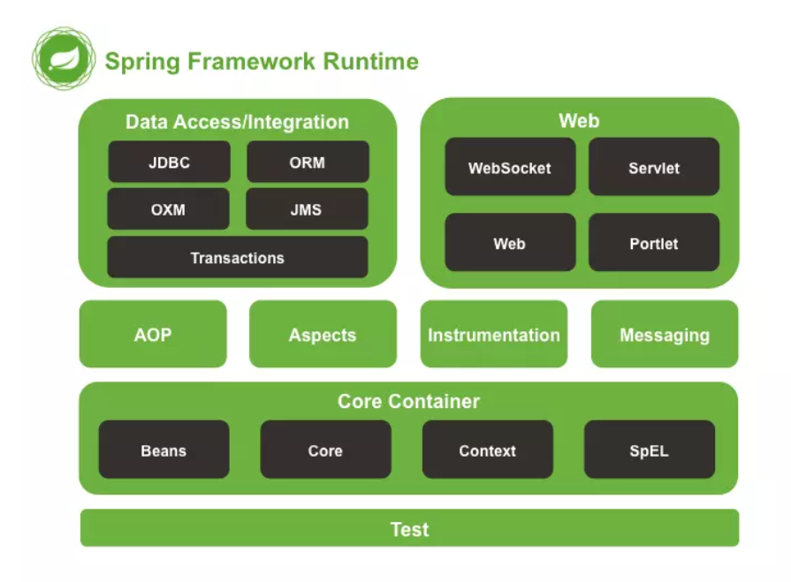
依赖注入DI |  | 由容器动态的在运行期间将依赖关系注入组件中
 |  | 优点：解耦，提升灵活性与可维护性，组件重用频率 缺点：用反射创建对象，效率有损耗
 |  | 实现：注解，反射，在xml中记录有哪些类
控制反转IOC |  | 设计的对象由容器控制创建，而不是直接在对象内部直接控制new，即正向。对象实例化+对象的属性赋值操作（注入）
 |  | 对象实例化分析： 1.工厂模式（ApplicationContext） 2.解析xml Bean标签 3.反射实例化Bean对象
IoC装配 | 手动 | IoC对象的依赖注入/装配（手动）： 1.set注入（推荐）：set方法，property标签 2.构造器注入 3.静态工厂 4.实例化工厂
 | 自动化装配 | 注解注入 1.xml中加入context命名空间xmlns(namespace,ns)，xsd地址 2.添加<context:annotation-config/>配置
扫描器 | 组件扫描器 | <context:component-scan base-package="com.wxy.auto"/> 配置扫描包范围，省去bean标签配置 并不用再使用<context:annotation-config/>

面向切面编程AOP |  | 把多个类的公共行为封装到可重用模块，叫Aspect。例如想要在很多方法前后加相似的log输出
 |  | 借助AOP，可以使用各种功能层去包裹核心业务层。这些层以声明的方式灵活地应用到系统中，核心应用甚至根本不知道它们的存在。这是一个非常强大的理念，可以将安全、事务和日志关注点与核心业务逻辑相分离。
 |  | 实现原理：静态代理，动态代理（可以不用为每个接口单独创建代理，只需和InvocationHandler接口对象bind，或者Proxy(class))。在类上面包装一层，在原类方法前后加固定的一些代码
 | 概念 | 横切关注点：AOP把业务流程分为若干部分，每部分单独处理，组装为完整的业务流，每部分成为关注点 切面：对关注点的抽象 连接点：被拦截到的方法（如某方法中要插入日志，权限等） 切入点：对连接点进行拦截的定义，不一定每个连接点都进行操作（对连接点匹配的规则定义） 通知：拦截了连接点之后要执行的代码（例如日志），分前置通知、返回通知 目标对象：动态代理的目标对象 织入：把切面应用到目标对象，并生成动态代理对象。Aop.framework.ProxyFactory用作织入器 引入：不改代码同时，在程序运行期为类动态地添加方法或字段
 | 实现 | 经典基于代理： 实现接口MethodBeforeAdvice，AfterReturningAdvice，ThrowsAdvice，即拦截器 pom中引入依赖AspectJ，（spring-context） xml文件中写注入
 |  | AspectJ基于XML配置：AspectJ是面向切面的框架，定义了aop语言，有专门的编译器生产java规范的class文件。 在xml中添加<aop>…
 |  | AspectJ基于注解的配置,提倡 配置自动扫描的包<context:component-scan…>，配置开启aop环境<aop:aspectj-autoproxy/> 注解@Aspect定义切面

核心容器 |  | 容器:bean。Spring提供了BeanFactory和ApplicationContext两个IOC容器管理bean对象。 组织和存储其他对象，bean对象
 | BeanFactory | 生产管理bean。可以理解为就是个 HashMap，Key 是 BeanName，Value 是 Bean 实例。通常只提供注册（put），获取（get）这两个功能。我们可以称之为 “低级容器”。
 | ApplicationContext | 更常用，可以称之为 “高级容器”。因为他比 BeanFactory 多了更多的功能。他继承了多个接口。因此具备了更多的功能。例如资源的获取，支持多种消息（例如 JSP tag 的支持），对 BeanFactory 多了工具级别的支持等待。
 |  | 获取Bean实例： ClassPathXmlApplicationContext方法，从类路径classpath下加载xml配置文件 FileSystemXmlApplicationContext方法，不推荐使用，从文件系统中加载配置文件（项目根目录），写绝对路径，若想用classpath路径，需加"classpath:"

 | Bean配置（怎样声明) | XML：设置bean的属性和相互依赖，通常定义id和class属性 <bean id="user" class="com.demo.model.UserBean"></bean>
 |  | 注解：在类定义上面加注解 @Component（org.springframework.stereotype.Component)，Spring容器识别，自动转换为管理的bean 其他注解：让用途更清晰，并各自具有特殊功能 注册Bean的注解： @Component @Repository: 对DAO实现类标注 @Service：对Service实现类标注 @Controller：对Controller类标注 getBean时的名字：id遵从：不指定bean的名称，默认为类名首字母小写其它不变，之后赋给id
 |  | @Bean：用于告诉方法产生（方法返回一个new出来的）一个Bean对象，（默认是单例模式）然后这个Bean对象交给Spring管理。 产生这个Bean对象的方法Spring只会调用一次，随后这个Spring将会将这个Bean对象放在自己的IOC容器中 @Configuration：标注在类上，配置spring容器(应用上下文)，配置类也是组件。相当于把该类作为spring的xml配置文件中的<beans> @Configuration(proxyBeanMethods = true)单例模式创建组件，false为原型模式
 |  | java类 import org.springframework.context.annotation.Bean import org.springframework.context.annotation.Configuration @Configuration 为Spring容器提供bean定义信息 public class AppConf{ @Bean 提供了一个bean的定义信息 public CleanAir cleanair(){ return new CleanAir(); } } 最后在xml中配置开启context扫描，实现bean的配置 <context:component-scan base-package="com.demo.model"/>
 |  | 对比：java类配置更灵活，复杂一些
 | Bean的注入（怎么实例化，注入） | xml中配置 1.属性注入：A类有Iair air属性，setAir方法。 配置：在<bean id="A">里面，加 <property name="air" value或ref="CleanAir"><property/> name表示属性名，value设置值，ref填id名称实现对其他类的相互引用 2.构造函数：A类构造函数传入参数String name,Iair，添加 <constructor-arg index="1" ref="CleanAir"></constructor-arg> <constructor-arg index="0" value="abc"></constructor-arg> 3.对A的工厂类 4.常见数据类型注入 <List> <value>1</value> <ref bean="CleanAir"/> <bean class='com.demo.model.CleanAir"/> </List> <set> ... <map> ...
 |  | 注解： 添加maven依赖javax.annotation-api 告诉Spring开启注解：<context:annotation-config /> 或 <context:component-scan base-package="com.demo.model"/> 常用： @Autowired：默认按类型匹配注入bean，和成员变量名称无关，可对成员变量，方法，构造函数，自动装配，去找相应类型bean，如果只有一个就直接装配，不止一个就按名称查找，找不到抛出异常 @Qualifier：配合Autowired使用，指定注入哪个 例：@Autowired @Qualifier(value="cleanair") IAir air @Resource：默认按成员变量名称匹配注入bean，若属性为空，采用标注处变量名作为bean名称。若未指定名称，并且没有同名bean，退化为Autowwired，按类型注入 例：@Resource(name="CleanAir") IAir air @Required：适用于属性的setter方法，表示bean属性要在xml文件配置时进行填充 @Value：为属性设置默认值
 | Bean作用域，生命周期 | xml中Bean的scope属性定义作用域
 |  | 单例singleton:每个容器拥有诶已的一个实例 原型prototype：一个Bean定义，任意多个对象 使用基于Web的ApplicationContext中可用： 请求request：一个http请求产生一个Bean对象 会话session：一个Bean的作用域为HTTPSession的生命周期 全局会话global session：一个Bean的作用域为全局HTTPSession的生命周期，常用语门户网站场景
 | Bean和Component | @Component（和@Service和@Repository）用于自动检测和使用类路径扫描自动配置bean。注释类和bean之间存在隐式的一对一映射（即每个类一个bean） @Bean 需要在配置类中使用，即类上需要加上@Configuration注解

DAO |  | Data Access Object，其主要职能是将访问数据库的代码封装起来，让这些代码不会在其它层出现或者暴露出来给其它层 提供了对JDBC、Hibernate、MyBatis等DAO层支持。依赖commons-dbcp.jar，commons-pool.jar,spring-jdbc
 |  | 使用JdbcDaoSupport提供的JdbcTemplate执行SQL语句 1.准备Model类（包含若干属性和set,get) 2.定义接口类执行对Model类的某些操作 3.继承JdbcDaoSupport类，并实现2的接口，通过getJdbcTemplate，执行相应方法queryForList(sql) 查询或者使用template.query(sql, new RowMapper<User>()) RowMapper定义每行记录封装成怎么样的，重写User mapRow(ResultSet resultSet, int i) 4.数据库名称地址等属性在xml的dataSource属性中设置
 | 事务管理 | xml中配置DataSourceTransantionManager，设置代理对象TransactionProxyFactoryBean。将目标对象作为name是target的属性注入
 |  | https://cloud.tencent.com/developer/article/1062946

环境搭建 |  | 创建Maven普通项目 添加IoC坐标，spring-context 添加类 准备spring.xml，添加Bean ClassPathXmlApplicationContext加载xml，gettBean

 |  | Spring框架自带log4j，无需费心。也可添加监听器，需注意Spring5.0以后推荐使用log4j2，想用log4j就得降低Spring的版本

其他注解 | @AliasFor | 在Spring的众多注解中，经常会发现很多注解的不同属性起着相同的作用，比如@RequestMapping的value属性和path属性，这就需要做一些基本的限制，比如value和path的值不能冲突，比如任意设置value或者设置path属性的值，都能够通过另一个属性来获取值等等。为了统一处理这些情况，Spring创建了@AliasFor标签。
 | @Import | 导入配置类或者一些需要前置加载的类 @Import支持 三种方式 1.带有@Configuration的配置类/ 普通类 @Import({TestA.class}) 2.ImportSelector 的实现 3.ImportBeanDefinitionRegistrar 的实现
 | @Conditionalxxx | 按条件装配组件

实用注解Lombok | @Getter @Setter | 用于生成 setter 和 getter 方法，可以用在类或者属性上： 如果用在属性上：则只为该属性提供 setter 和 getter 方法 如果是用在类上：则为这个类所有属性供 setter 和 getter方法
 | @ToString | 不用重写toString，直接可以帮助生成
 | @Data | 会为类的所有属性自动生成setter/getter、equals、canEqual、hashCode、toString方法，如为final属性，则不会为该属性生成setter
 | @Slf4j | 生成了log日志变量（严格意义来说是常量），无需去声明一个log就可以在类中使用log记录日志 可以直接写log.info("用户 {}", user);。。。。
 | @AllArgsConstructor | 构造函数
 | @NoArgsConstructor

Mybatis
MyBatis |  | 是一种持久层（dao）ORM框架。支持普通SQL查询，存储过程和高级映射 几乎所有JDBC代码（包括sql语句)和手动设置参数，获取结果集，通过xml配置或注解实现
 | ORM | 解决对象和关系数据库互不匹配现象。通过使用他们之间映射的元数据，将对象自动持久化到关系数据库。 在库中设计表/代码中设计Model类，直接生成另一边。纽带是mapping 常用：Hibernate(门槛更高，用于需求比较稳定的，数据量大时查询效率较低)，MyBatis
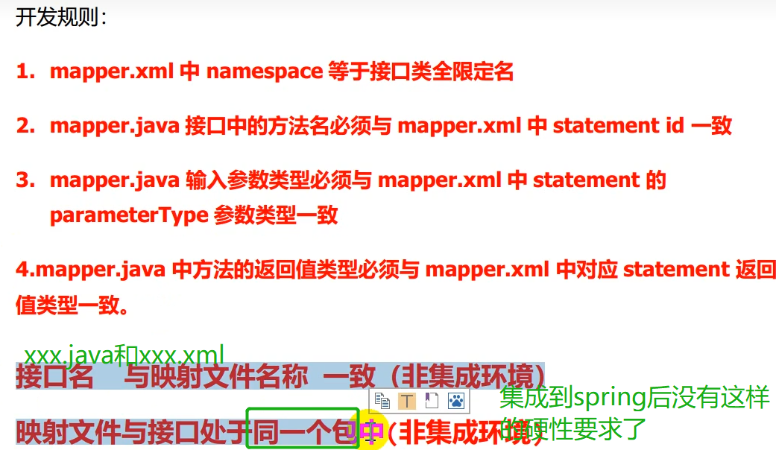

环境搭建 |  | 全局配置文件xml: environment标签设置driver类型，url，用户名，密码 mappers标签指定映射配置文件xml
测试 |  | 读取配置文件 Resources.getResourceAsStream 加载配置文件创建SqlSessionFactory new SqlSessionFactoryBuilder().build(resourceAsReader); 创建Session factory.openSession 通过Session操作数据库 处理结果 关闭Session

XML验证 |  | 通过 DTD 验证的XML是"合法"的 XML
 | XML DTD | DTD 的目的是定义 XML 文档的结构。它使用一系列合法的元素来定义文档结构。例如哪些标签是可以使用的
 | XML Schema | W3C 支持一种基于 XML 的 DTD 代替者，它名为 XML Schem

IDEA连接并操作MySQL数据库 |  | 安装MySQL 启动MySQL 创建数据库database net start mysql

插件 |  | settings-plugins: MybatisX
 |  | MyBatis-plus：又做了一层封装，让mybatis更方便 功能：java代码和xml跳转，Mapper方法自动生成xml

使用方式 | MySQL驱动类 | maven依赖：mysql-connector-java MySQL5.x的版本使用的驱动类是com.mysql.jdbc.Driver MySQL8.x的版本使用的驱动类是com.mysql.cj.jdbc.Driver
 | 注解方式 | 1.定义@Mapper interface IUserDaoAnnotation，在xml中设置mappers注册IUserDaoAnnotation，即<mapper class="com.wxy.dao.IUserDaoAnnotation"></mapper> 或者 在application主类上配置@MapperScan来扫描mapper对应的包，方法上面加@Select 2.调用，创建实例session.getMapper(IUserDaoAnnotation.class) 3.调用具体方法
 | 配置方式 | 1.添加mybatis.xml文件，environments中配置数据源以及mapper相关xml 2.定义@Mapper interface IUserDao 3.实现class UserDaoImpl implements IUserDao，实现相应方法，用SqlSessionFactory得到SqlSession，执行selectOne("com.wxy.mapper.UserMapper.queryUserByUserName"之类的操作

缓存 |  | 使用查询语句到数据库查询,每一次查询都会去访问数据库,频繁的访问数据库就会有压力,缓存就是来缓解数据库压力的,提升系统的性能
 | 一级缓存 | 一级缓存Mybatis是默认开启的,是不需要我们去管的,不过一级缓存是SqlSession级别的,在操作数据库的时候我们需要创建SqlSession对象,SqlSession自己有个结构是HashMap的缓存区,每一个SqlSession都有自己的缓存区 清空：当我们执行添加,修改,删除操作的时候mybatis会自动清空一级缓存,准确的来说是我们执行commit()事务提交的时候清空
 | 二级缓存 | 二级缓存是Mapper级别的,一个Mapper有着一个缓存区,不管几个SqlSession只要他们获取的是同一个Mapper,缓存数据就会是共享的,二级缓存需要自己手动开启 开启：xml中添加<cache/> 或者 在xml中某个标签中添加属性useCache="true" 或者 添加注解@CacheNamespace， 只能设置其中一个

传参 | @Param | 向sql传递单个参数,可以不使用 @Param 注解
 |  | 传递多个参数，使用 @Param 注解 或者用map装

Spring MVC
MVC |  | M模型（业务模型） C控制器controller：Serlvet接收请求，响应内容，重定向/转发 V视图（用户界面）：JSP展示数据 控制器：接受用户输入，解析反馈给模型
 | DAO层 | DAO层主要是做数据持久层的工作，负责与数据库进行联络的一些任务都封装在此，DAO层的设计首先是设计DAO的接口，然后在Spring的配置文件中定义此接口的实现类，然后就可在模块中调用此接口来进行数据业务的处理，而不用关心此接口的具体实现类是哪个类，显得结构非常清晰，DAO层的数据源配置，以及有关数据库连接的参数都在Spring的配置文件中进行配置
 | Service层 | Service层主要负责业务模块的逻辑应用设计。同样是首先设计接口，再设计其实现的类，接着再Spring的配置文件中配置其实现的关联。这样我们就可以在应用中调用Service接口来进行业务处理。Service层的业务实现，具体要调用到已定义的DAO层的接口，封装Service层的业务逻辑有利于通用的业务逻辑的独立性和重复利用性，程序显得非常简洁。
 | Controller层 | Controller层负责具体的业务模块流程的控制，在此层里面要调用Serice层的接口来控制业务流程，控制的配置也同样是在Spring的配置文件里面进行，针对具体的业务流程，会有不同的控制器，我们具体的设计过程中可以将流程进行抽象归纳，设计出可以重复利用的子单元流程模块，这样不仅使程序结构变得清晰，也大大减少了代码量。
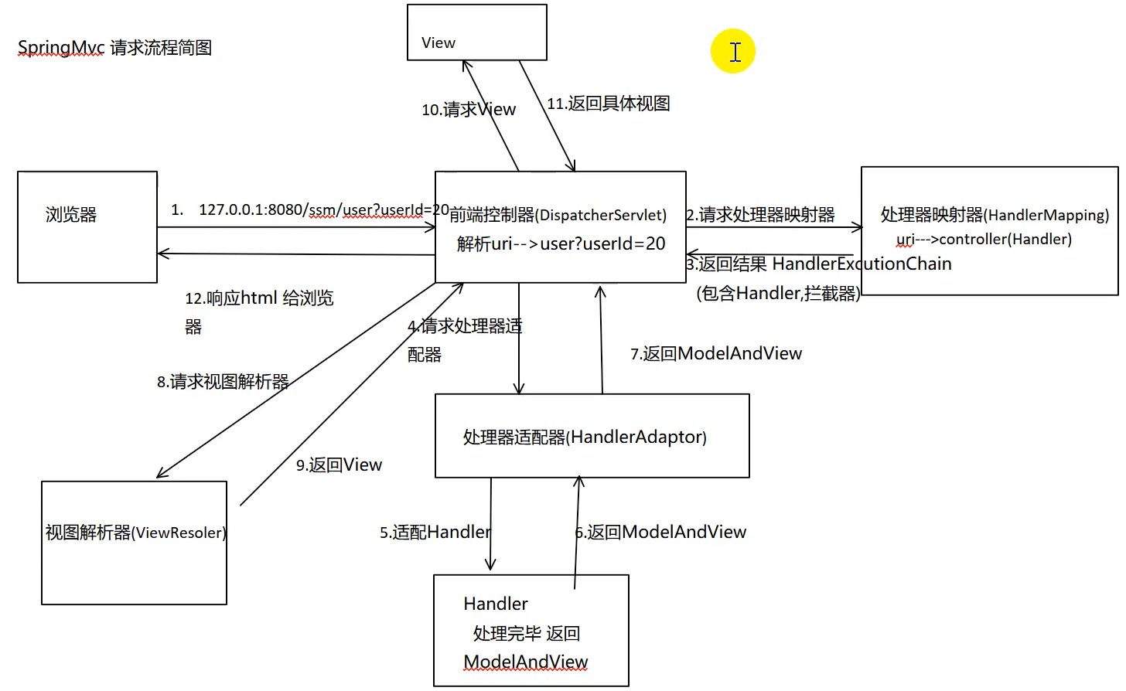

Spring MVC |  | 基于java实现了web MVC思想的轻量级web框架 约定大于配置的契约式编程，基于注解 基于Servlet
 |  | web层代码简洁，视图转发很容易 web层单元测试，不启动tomcat
 |  | 容易进行数据检验，格式化，数据绑定

handler | 处理器
adapter | 适配器
Resolver | 解析器

中心控制器 | DispatherServlet | Dispather：调度员 Spring的Web框架围绕DispatherServlet设计，作用是接收请求并将请求分发到不同的处理器
 | 处理流程 | handlerMappering处理器映射，url为xxxx/hello, 根据hello找控制器handler HandlerAdaptor根据handler的名字找对应的controller类，实现了controller接口的都会去适配一下 视图解析器ViewResolver：接收ModelAndView，解析视图名字，拼接视图路径找到对应的视图

注解 | @RequestMapping | 映射url到控制器类或者特定的处理程序方法，可用于类或方法 方法返回String，表示某个页面
 |  | 带参数方法： @RequestMapping(value = "/add/{a}/{b}", method = RequestMethod.GET) String add(@PathVariable int a, @PathVariable int b, Model model)
 |  | 或者对应GET, POST等请求有以下注解： @GetMapping @PostMapping @DeleteMapping

 | 转发 | RequestMapping返回路径加forward:/
 | 重定向 | RequestMapping返回路径加redirect:/

中文乱码问题 |  | 配置过滤器filter org.springframework.web.filter.CharacterEncodingFilter

返回json |  | jackson，fastjson，GSON
 | Jackson | Spring MVC 的默认 json 解析器便是 Jackson。 Jackson 优点很多。 Jackson 所依赖的 jar 包较少 ，简单易用。与其他 Java 的 json 的框架 Gson 等相比， Jackson 解析大的 json 文件速度比较快；Jackson 运行时占用内存比较低，性能比较好；Jackson 有灵活的 API，可以很容易进行扩展和定制。
 | @ResponseBody | 加这个注解后不会走视图解析器
 | @RestController | 相当于RequestMapping + ResponseBody
 |  | 解决返回中文乱码： 1.设置返回的编码：@RequestMapping(value = "/jsontest", produces = "application/json;charset=utf-8") 或者2.在springmvc-servlet.xml中添加配置
 |  | 报错NoSuchMethodError，500，把spring-webmvc依赖改到5.3以下，例如5.2.22.RELEASE

拦截器 |  | 对处理器进行预处理与后处理。是AOP思想的具体应用。
 | 实现自定义拦截器 | 1.实现HandlerInterceptor接口 2.（可选地）实现preHandle，postHandle与afterComletion方法 preHandle: return true 放行，执行下一个拦截器; false不执行下一个拦截器（在这里停掉，后面的啥都不执行 3.xml中配置拦截器 / 实现WebMvcConfigurer的addInterceptors 4.指定拦截规则，如果拦截所有，静态资源也会被拦截

Spring cloud
微服务 |  | 一种架构风格，将应用构建成小服务的组合，可以通过http方式进行互通
分布式系统 |  | 由一组通过网络进行通信，为了完成共同的任务而协调工作的计算机节点组成的系统
RPC |  | 远程过程调用，是一种进程间通信方式。允许程序调用另一个地址空间（另一个计算机上）的函数/过程。 关键：同步通信、序列化/反序列化 RPC框架：dubbo，gRPC，Thrift，HSF
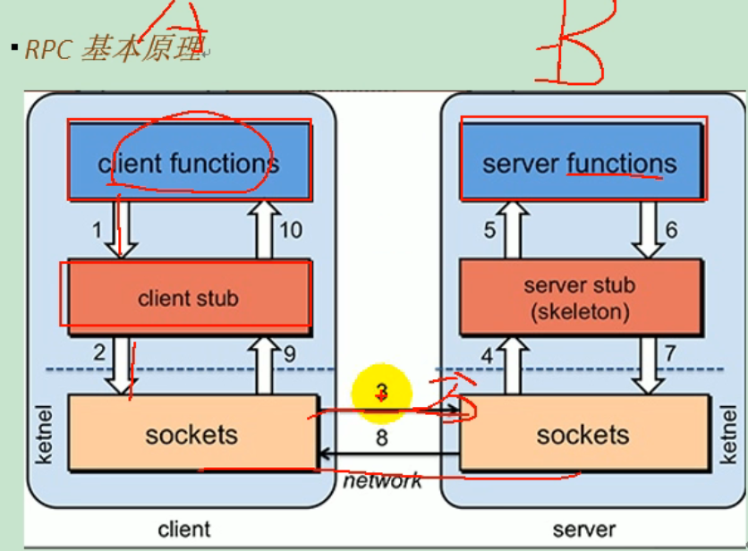
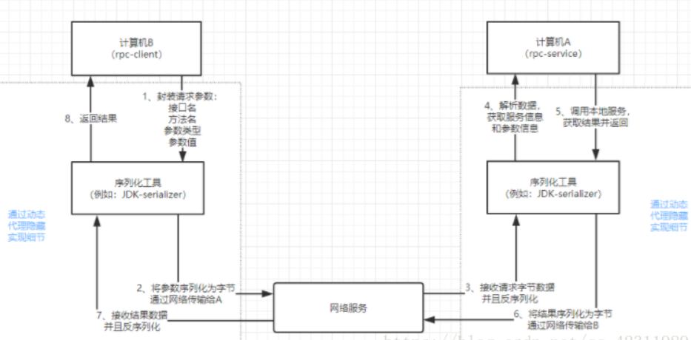

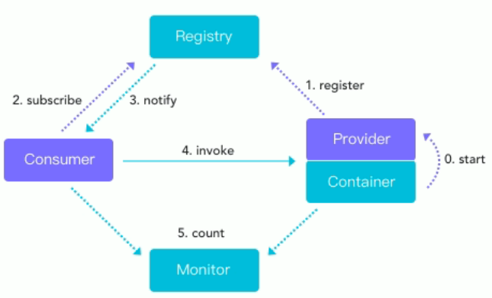
dubbo |  | 分布式服务框架，致力于提供高性能和透明化的RPC远程服务调用方案，以及SOA服务治理方案 三大核心能力：面向接口的远程方法调用，智能容错和负载均衡，以及服务自动注册和发现
zookeeper | 注册中心 | 服务注册

spring cloud |  | 基于spring boot提供了一套微服务解决方案，包括服务注册与发现，配置中心，全链路监控，服务网关，负载均衡，熔断器等组件
 | 和spring boot关系 | spring boot开发单个个体微服务 spring cloud将spring boot开发的单个微服务整合管理起来，关注全局的服务治理框架
 | 通信 | 不用RPC，用基于http的RestFul方式

常用模块 | 服务注册 | Eureka, zookeeper, Consul, Nacos
 | 服务调用 | Ribbon, Feign, LoadBalance, openFeign
 | 服务熔断降级 | Hystrix, resilience4j, Hentinel
 | 服务网关 | Zuul, gateway
 | 服务配置 | Config, Nacos
 | 服务总线 | Bus, Nacos
 | 分布式事务 | Seata

开发流程 |  | 建父工程，编辑pom。注意<packaging>pom</packaging>，<dependencyManagement> 建module子工程（微服务模块 改子工程pom 写配置文件yml 主启动+业务类

热部署 |  | 导入devtools依赖 <groupId>org.springframework.boot</groupId> <artifactId>spring-boot-devtools</artifactId>

远程调用 | RestTemplate | spring提供的用于访问Rest服务的客户端模板工具集
 |  | 传参：url,请求参数，响应被转换成都对象类型

前端
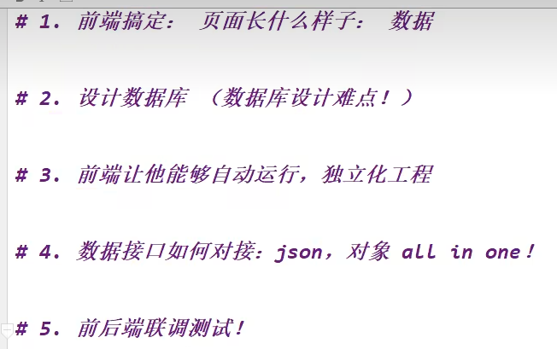
模板
框架 | 手动组合拼接 Bootstrap,Layui,semantic-ui

后台模板 | x-admin

